八調變調規則
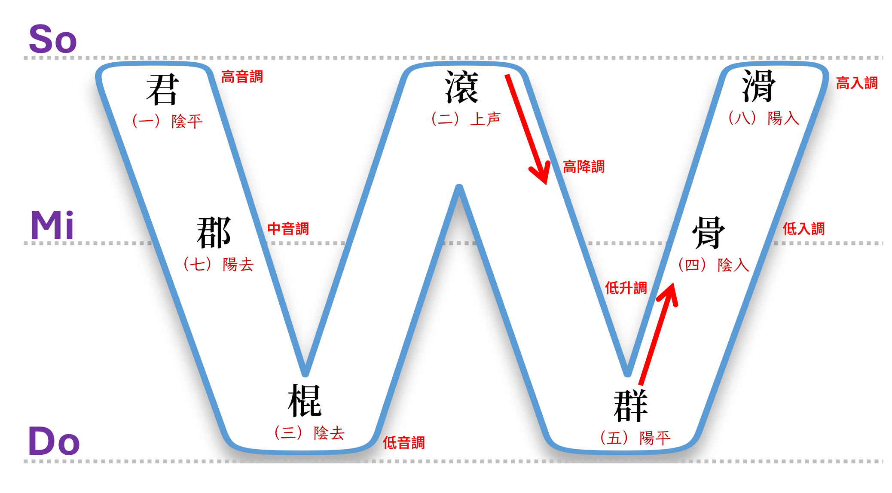
 | 變調
 |  |  |  |  |  |  |  |  | 1 | 〔ho2〕 |  | 〔ho1〕 | 〔liau7〕 | 1 | 〔tan5〕
 | 1 | 【高降】取【高】（高平調） | a2 | ➡️ | a1 | 好(ho2) | ➡️ | 好(ho1)膽 |  | 好 | ➡️ | 好 | 料 |  | 陳
 |  |  | ㄚˋ |  | ㄚ | 2 |  | 1 |  | 【ㄏㄜˋ】 |  | 【ㄏㄜ】 | 【ㄌㄧㄠ˫】 |  | 【ㄉㄢˊ】

 |  |  |  |  |  |  |  |  | 2 | 〔te5〕 |  | 〔te7〕 | 〔bi2〕 | 2 | 〔too1〕 |  | 〔tan5~1〕 | 〔too1~7〕 | 〔ling5〕
 | 2 | 【低升】取【中】（中音調） | a5 | ➡️ | a7 | 來(lai5) | ➡️ | 來(lai7)坐 |  | 茶 | ➡️ | 茶 | 米 |  | 都 | ➡️ | 陳 | 都 | 靈
 |  |  | ㄚˊ |  | ㄚ˫ | 5 |  | 7 |  | 【ㄉㆤˊ】 |  | 【ㄉㆤ˫】 | 【ㆠㄧˋ】 |  | 【ㄉㆦ】 |  | 【ㄉㄢ】 | 【ㄉㆦ˫】 | 【ㄌㄧㄥˊ】

 |  |  |  |  |  |  |  |  | 3 | 〔thng1〕 |  | 〔thng7〕 | 〔tsui2〕 | 3 | 〔ling5〕
1 --> 7 --> 3 --> 2 --> 1 | 3 | 高降中 | a1 | ➡️ | a7 | 天(tinn1) | ➡️ | 天(tinn7)公 |  | 湯 | ➡️ | 湯 | 水 |  | 靈
5 --> 7 |  |  | ㄚ |  | ㄚ˫ | 1 |  | 7 |  | 【ㄊㄥ】 |  | 【ㄊㄥ˫】 | 【ㄗㄨㄧˋ】 |  | 【ㄌㄧㄥˊ】

 |  |  |  |  |  |  |  |  | 4 | 〔png7〕 |  | 〔png3〕 | 〔liap8〕
 | 4 | 中降低 | a7 | ➡️ | a3 | 地(te7) | ➡️ | 地(te3)方 |  | 飯 | ➡️ | 飯 | 粒
 |  |  | ㄚ˫ |  | ㄚ˪ | 7 |  | 3 |  | 【ㄅㄥ˫】 |  | 【ㄅㄥ˪】 | 【ㄌㄧㄚㆴ˙】

 |  |  |  |  |  |  |  |  | 5 | 〔tshai3〕 |  | 〔tshai2〕 | 〔sik4〕
 | 5 | 低升高 | a3 | ➡️ | a2 | 聖(sinn3) | ➡️ | 聖(sinn2)人 |  | 菜 | ➡️ | 菜 | 色
 |  |  | ㄚ˪ |  | ㄚˋ | 3 |  | 2 |  | 【ㄘㄞ˪】 |  | 【ㄘㄞˋ】 | 【ㄒㄧ】

 |  |  |  |  |  |  |  |  | 6 | 〔tsiok4〕 |  | 〔tsiok8〕 | 〔pa2〕
 | 6 | 低入升高入（韻尾：p/t/k) | [p/t/k]4 | ➡️ | [p/t/k]8 | 級(kip⁴) | ➡️ | 級(kip⁸) |  | 足 | ➡️ | 足 | 飽
 |  |  |  |  |  | 4 |  | 8 |  | 【ㄐㄧㄛ】 |  | 【ㄐㄧㄛ˙】 | 【ㄅㄚˋ】

 |  |  |  |  |  |  |  |  | 7 | 〔huat8〕 |  | 〔huat4〕 | 〔tsinn5〕
 | 7 | 高入降低入（韻尾：p/t/k) | [p/t/k]8 | ➡️ | [p/t/k]4 | 合(hap8) | ➡️ | 合(hap4) |  | 罰 | ➡️ | 罰 | 錢
 |  |  |  |  |  | 8 |  | 4 |  | 【ㄏㄨㄚㆵ˙】 |  | 【ㄏㄨㄚㆵ】 | 【ㄐㆪˊ】

 | 8 | 低入變高降（韻尾：h) | ah4 | ➡️ | a2 | 闊(khuah4) | ➡️ | 闊(khua2) | 8 | 〔thih4〕 |  | 〔thi2〕 | 〔be2〕
 |  |  |  |  |  | 4 |  | 2 |  | 鐵 | ➡️ | 鐵 | 馬
 |  |  |  |  |  |  |  |  |  | 【ㄊㄧㆷ】 |  | 【ㄊㄧˋ】 | 【ㆠㆤˋ】

 | 9 | 高入變低（韻尾：h) | ah8 | ➡️ | a3 | 白(peh8) | ➡️ | 白(pe3) | 9 | 〔gueh8〕 |  | 〔gue3〕 | 〔niu5〕
 |  |  |  |  |  | 8 |  | 3 |  | 月 | ➡️ | 月 | 娘
 |  |  |  |  |  |  |  |  |  | 【ㆣㄨㆤㆷ˙】 |  | 【ㆣㄨㆤ˪】 | 【ㄋㄧㄨˊ】

八調變調舉例
1 | 〔ho2〕 |  | 〔ho1〕 | 〔liau7〕 | 1 | 〔tan5〕
 | 好 | ➡️ | 好 | 料 |  | 陳
 | 【ㄏㄜˋ】 |  | 【ㄏㄜ】 | 【ㄌㄧㄠ˫】 |  | 【ㄉㄢˊ】

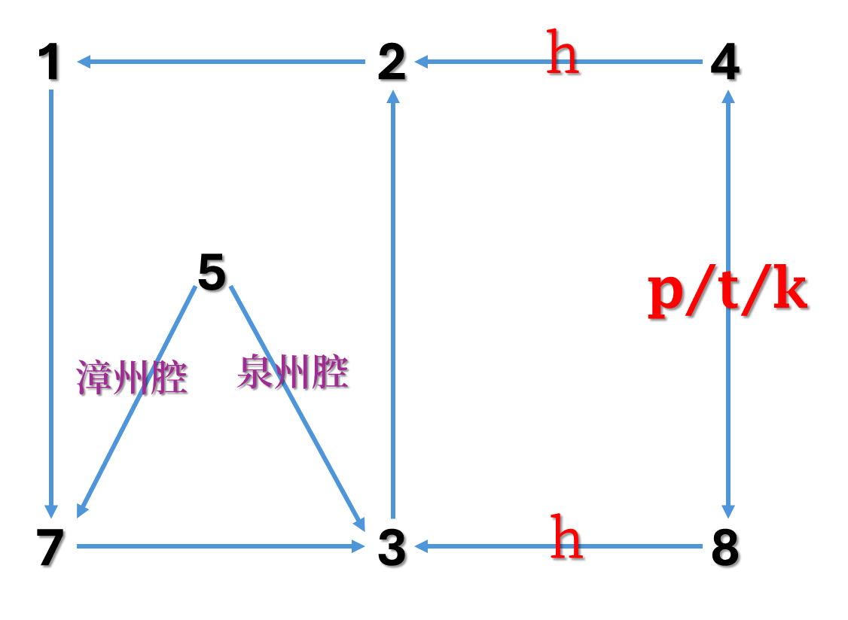
2 | 〔te5〕 |  | 〔te7〕 | 〔bi2〕 | 2 | 〔too1〕 |  | 〔tan5~1〕 | 〔too1~7〕 | 〔ling5〕
 | 茶 | ➡️ | 茶 | 米 |  | 都 | ➡️ | 陳 | 都 | 靈
 | 【ㄉㆤˊ】 |  | 【ㄉㆤ˫】 | 【ㆠㄧˋ】 |  | 【ㄉㆦ】 |  | 【ㄉㄢ】 | 【ㄉㆦ˫】 | 【ㄌㄧㄥˊ】

3 | 〔thng1〕 |  | 〔thng7〕 | 〔tsui2〕 | 3 | 〔ling5〕
 | 湯 | ➡️ | 湯 | 水 |  | 靈
 | 【ㄊㄥ】 |  | 【ㄊㄥ˫】 | 【ㄗㄨㄧˋ】 |  | 【ㄌㄧㄥˊ】

4 | 〔png7〕 |  | 〔png3〕 | 〔liap8〕
 | 飯 | ➡️ | 飯 | 粒
 | 【ㄅㄥ˫】 |  | 【ㄅㄥ˪】 | 【ㄌㄧㄚㆴ˙】

5 | 〔tshai3〕 |  | 〔tshai2〕 | 〔sik4〕
 | 菜 | ➡️ | 菜 | 色
 | 【ㄘㄞ˪】 |  | 【ㄘㄞˋ】 | 【ㄒㄧ】

6 | 〔tsiok4〕 |  | 〔tsiok8〕 | 〔pa2〕
 | 足 | ➡️ | 足 | 飽
 | 【ㄐㄧㄛ】 |  | 【ㄐㄧㄛ˙】 | 【ㄅㄚˋ】

7 | 〔huat8〕 |  | 〔huat4〕 | 〔tsinn5〕
 | 罰 | ➡️ | 罰 | 錢
 | 【ㄏㄨㄚㆵ˙】 |  | 【ㄏㄨㄚㆵ】 | 【ㄐㆪˊ】

8 | 〔thih4〕 |  | 〔thi2〕 | 〔be2〕
 | 鐵 | ➡️ | 鐵 | 馬
 | 【ㄊㄧㆷ】 |  | 【ㄊㄧˋ】 | 【ㆠㆤˋ】

9 | 〔gueh8〕 |  | 〔gue3〕 | 〔niu5〕
 | 月 | ➡️ | 月 | 娘
 | 【ㆣㄨㆤㆷ˙】 |  | 【ㆣㄨㆤ˪】 | 【ㄋㄧㄨˊ】

四聲八調之白話音
 | 平 | 上 | 去 | 入

 | 陰平 | 陰上 | 陰去 | 陰入
 | 1 | 2 | 3 | 4
陰 | 獅 | 虎 | 豹 | 鴨
˙
 | 3- | 320 | 50 | 200

 | 陽平 | 陽上 | 陽去 | 陽入
 | 5 | 6 | 7 | 8
陽 | 猴 | 狗 | 象 | 鹿
˙
 | 61 | 320 | 20 | 320

簡上仁之四聲八調
˙
˙
1 | 2 | 3 | 4 | 5 | 6 | 7 | 8
獅 | 虎 | 豹 | 鴨 | 猴 | 狗 | 象 | 鹿
3 | 32 | 5 | 20 | 61 | 32 | 2 | 320

˙
˙
˙
豹 | 豹 | 獅 | 象 | 虎 | 獅 | 象 | 獅 | 象 | 虎 | 猴
5 | 5 | 3 | 2 | 32 | 3 | 2 | 3 | 2 | 32 | 61

˙
˙
獅 | 象 | 獅 | 獅 | 豹 | 猴
3 | 2 | 3 | 3 | 5 | 61

